Hoja1
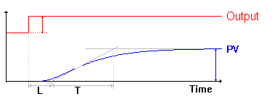

 |  | T= | 400 |  |  | T= | 140
 |  | L= | 30 |  |  | L= | 30

Escala | 1000 | 10 | 10 | Escala | 1000 | 10 | 10

P | 13333 |  |  | P | 4666.6666667
PI | 12000 | 999 |  | PI | 4200 | 999
PID | 16000 | 600 | 150 | PID | 5600 | 600 | 150

Hoja2
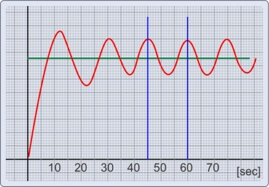

 |  | Kc= | 10000 | Ganancia donde empieza oscilacion
 |  | Pc= | 450 | Periodo oscilacion

Escala | 1 | 10 | 10

 | P | Ti | Td
P | 5000
PI | 4500 | 3750
PID | 6000 | 2250 | 562.5

Multiplo | 1 | 2 | 2

 | 6000 | 4500 | 1125

